400-573kr
견 적 서

강원대학교 |  | 귀하
전화 :
팩스 :
담당 :

아래와 같이 견적합니다.

견 적 합 계 : | ₩825,000
견 적 일 자 : | 2015-11-12 10:50:17
결 재 조 건 :

품 명 | 규 격 | 수 량 | 단 가 | 금 액 | 세 액 | 합 계 액
 |  |  |  | - | - | -
컴퓨터 | HP Pavilion 400-573kr | 1 | 750,000 | 750,000 | 75,000 | 825,000
 |  |  |  | - | - | -
 | 인텔/코어 i7-4790(3.6GHz) |  |  |  | - | -
 | 4GB DDR3 RAM |  |  | - | - | -
 | 1TB HDD SATA3 7200rpm |  |  | - | - | -
 | 지포스 GT720 |  |  | - | - | -
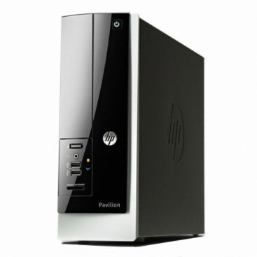
 | 전면 USB 3.0 2port |  |  | - | - | -
 | 후면 USB 3.0 2port / USB 2.0 4port |  |  | - | - | -
 | Windows 8.1 64bit |  |  | - | - | -
 |  |  |  | - | - | -
 |  |  |  | - | - | -
 |  |  |  | - | - | -
 |  |  |  | - | - | -
 |  |  |  | - | - | -
 |  |  |  | - | - | -
 |  |  |  | - | - | -
 |  |  |  | - | - | -
 |  |  |  | - | - | -
 |  |  |  | - | - | -
 |  |  |  | - | - | -
 |  |  |  | - | - | -
 |  |  |  | - | - | -
 |  |  |  | - | - | -
 |  |  |  | - | - | -
 |  |  |  | - | - | -
 |  |  |  | - | - | -
 |  |  |  | - | - | -
* 결제계좌 : 신한 110-138-600484 씨-넷 |  |  | 합 계 | 750,000 | 75,000 | 825,000
* 견적담당 : | 조규장(010-2910-7760)
* REMARK

